상품제안서
케미 폴딩 커버 스탠딩 화이트 보드 | 상품코드: S47042

 |  |  |  |  |  |  | 02-713-8555 | www.synergygift.co.kr
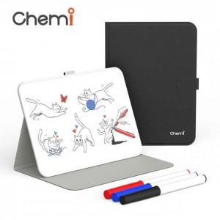 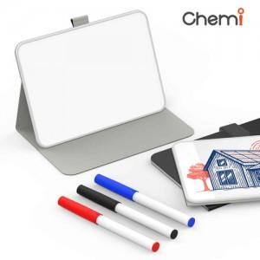 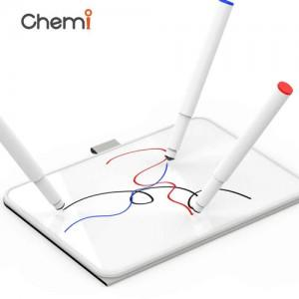

【상세/제작정보】

【인쇄/포장옵션】 | 실크, 레이저, 풀칼라 / 포장지포장

【공급단가】 | 수량 | 30~ | 100~ | 300~ | 1,000~ | 3,000~
*VAT별도 | 단가 | 7,800원 | 7,380원 | 7,100원 | 6,800원 | 6,700원

【상품 URL】 | https://www.synergygift.co.kr:443/src/goods_detail.php?gdno=47042

